archi
货
债
基
宏观
热点
股
量化
论坛
 |  |  |  |  |  | 条件：因为是复合关键词 所以需要引导或者提示 |  | 语义解析→ | 名称/代码/行业板块/概念/发展前景
 |  |  |  |  |  |  |  | 关键词映射→ | 财报指标相关
 |  |  |  |  |  |  |  | 结果查询→ | 资金流量相关
 |  |  |  |  | 条件： |  |  |  | XX政策相关
相关热点
 |  |  |  |  | 检索结果List
关键字 组合查询（医药 PE 增速）
个股直接跳转详细？
 | Search Input Area（高级搜索）

滚动消息栏
灵感参考弹幕 消息带有详细跳转连接？

点击弹出详细指标页面

宏观
HEADER
Tab分页（中/美/其他）
CPI指标线图
PMI指标线图
其他指标线图

宏观热点信息

热点
分类热点
热点链接→弹出窗口
1.展示具体消息内容
2.展示AI的分析结果或者优质评论？

分类热点

分类热点

信息/价投分
主题CHAT
小助手
简要信息
各指标（可展开 显示更多）

指数简图
概要
价分
财报
公司
相关热点新闻（轮动）
主图（日线图）
副图（指标图）

热点标签展示栏

评论

概要：日线图（主图） 指标图（副图）
分析：价值分析图（基本维度展示 支持自定义权重）→ 多维度分析图
资金埋伏等分析图，分析师建议
财报：各指标图表
公司：基本信息，产业链

市场热点

版块热力图
潜力榜（分析加权分数榜）

股

涨跌榜
人气榜
资金榜

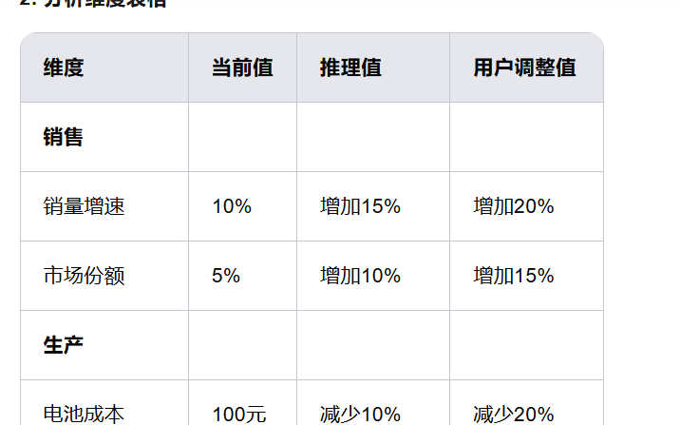
 |  |  |  |  |  |  | 以下是企业价值分析中可能涉及的维度，这些维度可以根据企业的具体情况和行业特点进行调整和细化：
市场热点
名称|代码|价投分|风险度|涨跌幅|涨跌额|净流入/流出（3/5/10/15/30）|.....|
 |  |  |  |  |  |  | ### **一、销售相关维度**
 |  |  |  |  |  |  | 1. **销量增速**：预测未来各年度的销量增长率。
 |  |  |  |  |  |  | 2. **市场份额**：预测企业在未来市场中的份额变化。
 |  |  |  |  |  |  | 3. **客户获取成本**：获取新客户的成本变化趋势。
 |  |  |  |  |  |  | 4. **客户留存率**：现有客户的保留率。
 |  |  |  |  |  |  | 5. **销售渠道拓展**：新增销售渠道的数量和效果。
 |  |  |  |  |  |  | 6. **销售周期**：从接触到成交的平均时间。
 |  |  |  |  |  |  | 7. **销售转化率**：潜在客户转化为实际客户的比率。

 |  |  |  |  |  |  | ### **二、生产相关维度**
 |  |  |  | 推理结果区 |  |  | 1. **生产成本**：包括原材料、人工、设备折旧等。
 |  |  |  | 合理PE值：根据用户输入的假设条件，计算并展示合理的PE值。 |  |  | 2. **生产效率**：单位时间内的产出量。
关于价投分数的计算权重→可以自定义→ 然后添加版块信息或者关键词信息→得到目标标的 |  |  |  | 图表展示： |  |  | 3. **产能利用率**：现有产能的使用效率。
风险偏好（可以自定义权重） |  |  |  | 折线图：展示不同年份的销量变化 |  |  | 4. **供应链稳定性**：供应链的可靠性和灵活性。
 |  |  |  | 柱状图：对比不同假设下的成本变化 |  |  | 5. **库存周转率**：库存商品的周转速度。
 |  |  |  | 饼图：展示成本结构占比 |  |  | 6. **生产周期**：从原材料到成品的平均时间。
https://xueqiu.com/2250051805/314463658?md5__1038=eqm20KGKAIQxCDlxGotDyBIucDQu0DitoF4D |  |  |  | 文字总结：
 |  |  |  | 短期（1-2年）：预计亏损减少，毛利率提升。 |  |  | ### **三、成本相关维度**
 |  |  |  | 中期（3-5年）：预计实现盈亏平衡，市场份额扩大。 |  |  | 1. **固定成本**：如租金、设备折旧等。
 |  |  |  | 长期（5年以上）：预计成为行业领导者，市值显著提升。 |  |  | 2. **变动成本**：如原材料、人工等随产量变化的成本。
 |  |  |  |  |  |  | 3. **边际成本**：每增加一单位产量的成本。
 |  |  |  |  |  |  | 4. **运营成本**：日常运营的费用，如水电费、办公费等。
 |  |  |  | 用户交互 |  |  | 5. **财务成本**：如利息支出等。
 |  |  |  | 假设修改：用户可以在表格中直接修改推理值。
 |  |  |  | 条件追加：用户可以添加新的分析维度或假设条件。 |  |  | ### **四、市场拓展相关维度**
 |  |  |  | 结果比较：用户可以保存多个假设场景，进行结果比较。 |  |  | 1. **新市场进入**：计划进入的新市场数量和预计效果。
 |  |  |  | 导出报告：用户可以导出分析结果为PDF或Excel格式。 |  |  | 2. **市场渗透率**：在现有市场的渗透深度。
 |  |  |  |  |  |  | 3. **品牌影响力**：品牌知名度和美誉度的变化。
 |  |  |  |  |  |  | 4. **营销投入**：广告、促销等营销活动的投入和效果。

 |  |  |  |  |  |  | ### **五、技术相关维度**
 |  |  |  |  |  |  | 1. **研发投入**：研发费用占总收入的比例。
 |  |  |  |  |  |  | 2. **技术突破**：预计实现的技术创新和突破。
 |  |  |  |  |  |  | 3. **专利数量**：新增专利的数量和质量。
 |  |  |  |  |  |  | 4. **技术应用**：新技术在产品中的应用情况。

 |  |  |  |  |  |  | ### **六、财务相关维度**
 |  |  |  |  |  |  | 1. **收入增长率**：预测未来各年度的收入增长率。
 |  |  |  |  |  |  | 2. **毛利率**：毛利润占总收入的比例。
 |  |  |  |  |  |  | 3. **净利率**：净利润占总收入的比例。
 |  |  |  |  |  |  | 4. **资产负债率**：负债占总资产的比例。
 |  |  |  |  |  |  | 5. **现金流**：经营活动、投资活动和筹资活动的现金流变化。

 |  |  |  |  |  |  | ### **七、管理相关维度**
 |  |  |  |  |  |  | 1. **管理效率**：管理费用占总收入的比例。
 |  |  |  |  |  |  | 2. **组织架构优化**：组织结构的调整和优化。
 |  |  |  |  |  |  | 3. **管理层稳定性**：核心管理团队的稳定性。
 |  |  |  |  |  |  | 4. **企业文化**：企业文化的塑造和影响。

 |  |  |  |  |  |  | ### **八、风险相关维度**
 |  |  |  |  |  |  | 1. **市场风险**：市场需求变化带来的风险。
 |  |  |  |  |  |  | 2. **政策风险**：政策变化对企业的影响。
 |  |  |  |  |  |  | 3. **技术风险**：技术更新换代带来的风险。
 |  |  |  |  |  |  | 4. **竞争风险**：竞争对手的威胁。
 |  | 🧠 二、建议具备的特色功能
 |  |  |  |  |  |  | ### **九、其他维度**
 |  | ✅ 1. “内在价值估值器” |  |  |  |  | 1. **国际化布局**：国际市场的拓展计划和效果。
 |  |  |  |  |  |  | 2. **合作伙伴**：与供应商、客户、合作伙伴的关系。
 |  | 输入增长预期、折现率等参数，计算一个公司合理的价格区间 |  |  |  |  | 3. **社会责任**：企业在环保、公益等方面的表现。
 |  |  |  |  |  |  | 4. **数字化转型**：企业数字化升级的进展和效果。
 |  | 与当前市价对比，给出“安全边际”参考
 |  |  |  |  |  |  | 这些维度可以根据具体企业的特点和行业环境进行进一步细化和调整，以确保分析的全面性和准确性。
 |  | ✅ 2. 长期稳健公司库

 |  | 提前筛选出近10年财务稳健、增长稳定、分红连续的公司

 |  | 类似“价值投资精选白名单”

 |  | ✅ 3. 价值投资策略模拟器

 |  | 允许用户模拟构建基于估值的投资组合（比如“低PE + 高ROE组合”）

 |  | 跟踪回测其 3~10 年表现

 |  | ✅ 4. 动态估值提醒机制

 |  | 某只价值股跌破“合理估值区”时自动提示

 |  | 提供“估值回归空间”计算（比如当前 PE 5，历史均值是 12）

 |  | 慢 | 重视长期价值、避免短期炒作、鼓励持有
 |  | 稳 | 强调稳健指标与抗风险能力
 |  | 透 | 信息透明，披露源清晰、可复盘
 |  | 深 | 提供深入的财务拆解与逻辑分析

